EEPROM
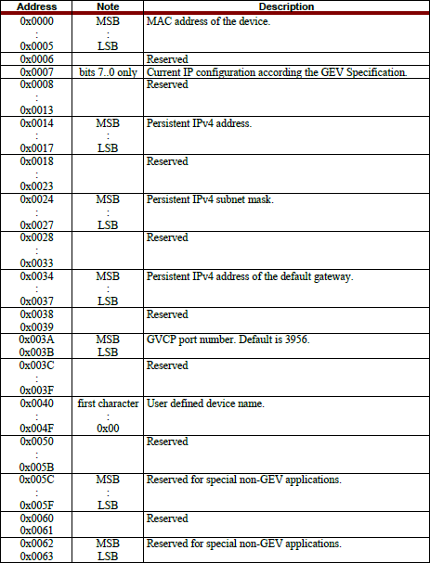
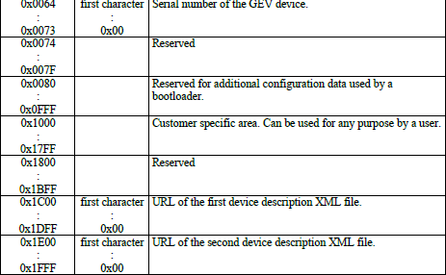
자세한 내용은 XGigE_IP_spec.pdf 참조

GigE Core
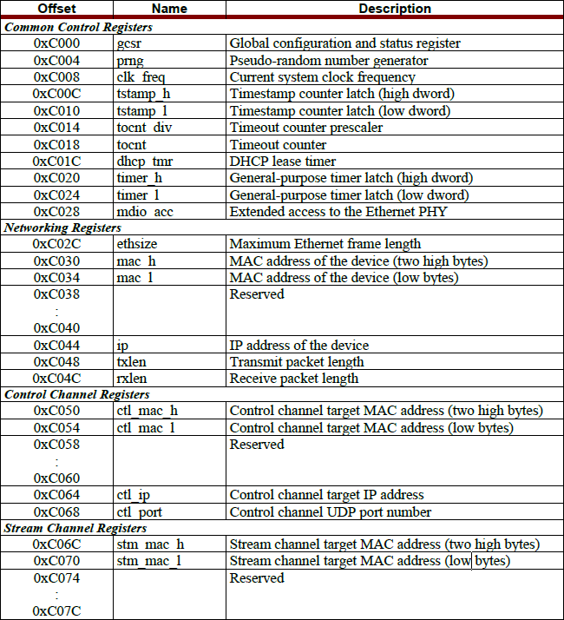
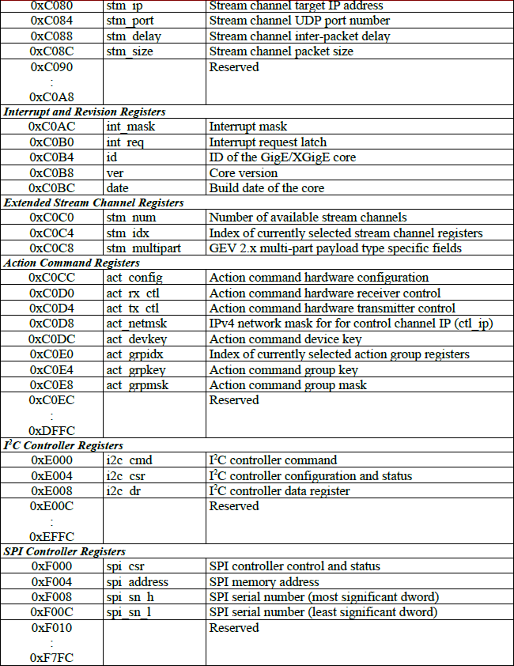
자세한 내용은 XGigE_IP_spec.pdf 참조
FPGA Address = 0x43E00000 + offset

FrameBuffer
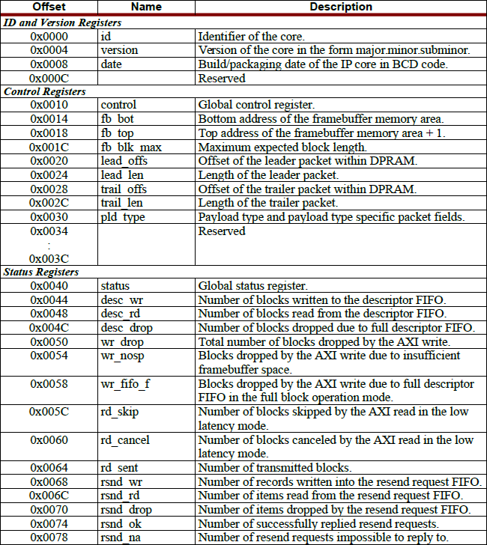
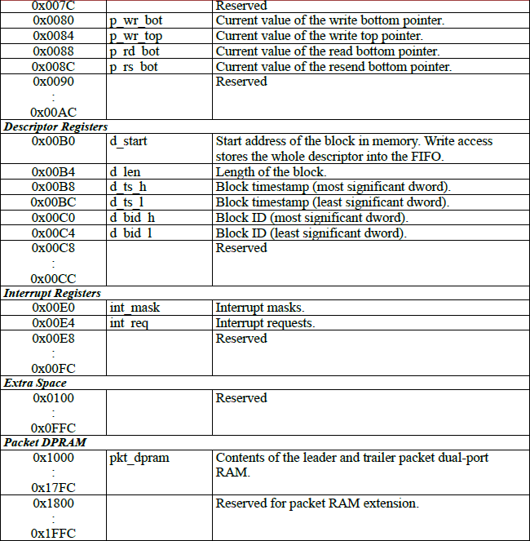
자세한 내용은 FB-AXI_IP_spec.pdf 참조
FPGA Address = 0x43E20000 + offset

Interrupt
자세한 내용은 pg099-axi-intc.pdf 참조
FPGA Address = 0x41200000 + offset

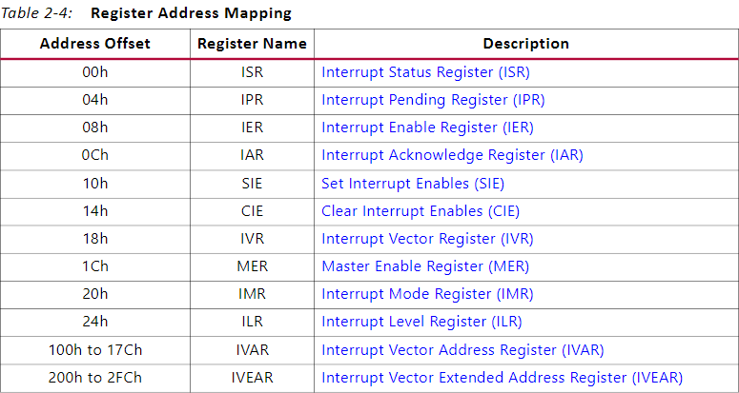
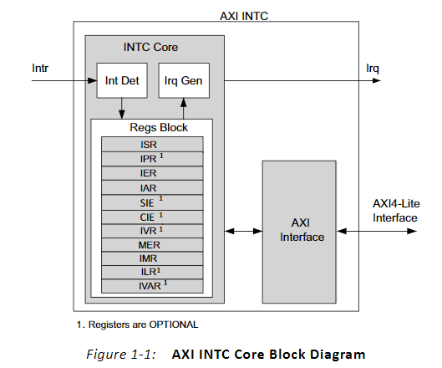

ISR
IPR
IER
IAR
SIE
CIE
IVR
MER
IMR
ILR
IVAR IVEAR

UART
자세한 내용은 pg142-axi-uartlite.pdf 참조
FPGA Address = 0x40600000 + offset

Name | bits | Access | Default | Descriptions
Transmit Data FIFO | [31:08] | N/A | 0 | Reserved
 | [07:00] | RW | 0 | UART Transmit Data
Receive Data FIFO | [31:08] | N/A | 0 | Reserved
 | [07:00] | RO | 0 | UART Receive Data
CTRL REG | [31:05] | N/A | 0 | Reserved
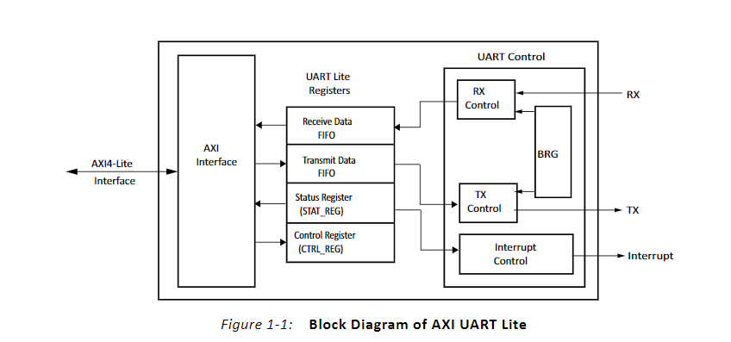
 | [04] | RW | 0 | Enable Interrupt for the AXI UART Lite 0 : Disable 1 : Enable
 | [03:02] | N/A | 0 | Reserved
 | [01] | RW | 0 | Reset / Clear the Receive FIFO 0 : None 1 : Clear the Receive FIFO
 | [00] | RW | 0 | 0 : None 1 : Clear the Transmit FIFO
STAT REG | [31:08] | N/A | 0 | Reserved
 | [07] | RO | 0 | Parity Error 0 : Normal 1 : Error
 | [06] | RO | 0 | Frame Error 0 : Normal 1 : Error
 | [05] | RO | 0 | Overrun Error 0 : Normal 1 : Error
 | [04] | RO | 0 | Interrupt Enabled 0 : Disabled 1 : Enabled
 | [03] | RO | 0 | TX FIFO Full 0 : FIFO is not Full 1 : FIFO is Full
 | [02] | RO | 1 | TX FIFO Empty 0 : FIFO is not Empty 1 : FIFO is Empty
 | [01] | RO | 0 | RX FIFO Full 0 : FIFO is not Full 1 : FIFO is Full
 | [00] | RO | 0 | RX FIFO Valid Data 0 : FIFO is Empty 1 : FIFO has Data

XML
Support |  | Type
M | Mandatory | R | Read Only
O | Optional | W | Write Only
 |  | R/W | Read / Write

Bootstrap Register |  |  |  | User Area (Transport Layer 관련 내용 제외)

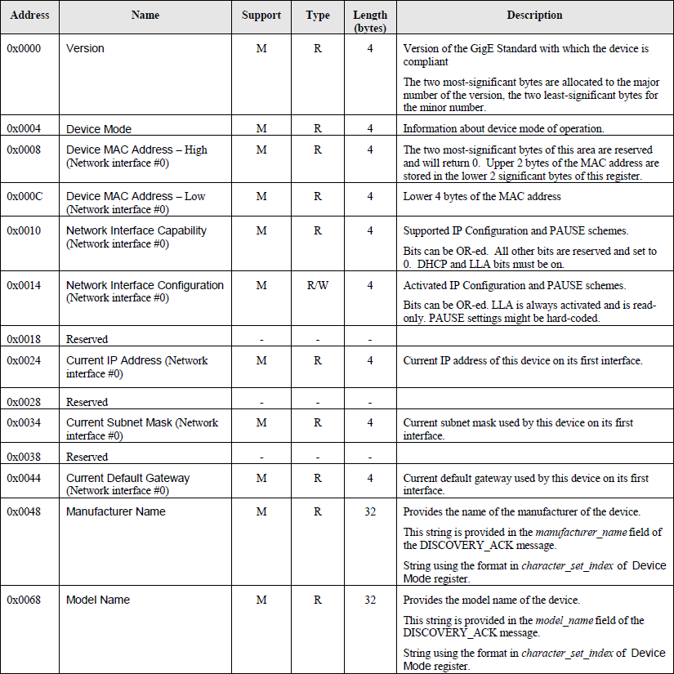
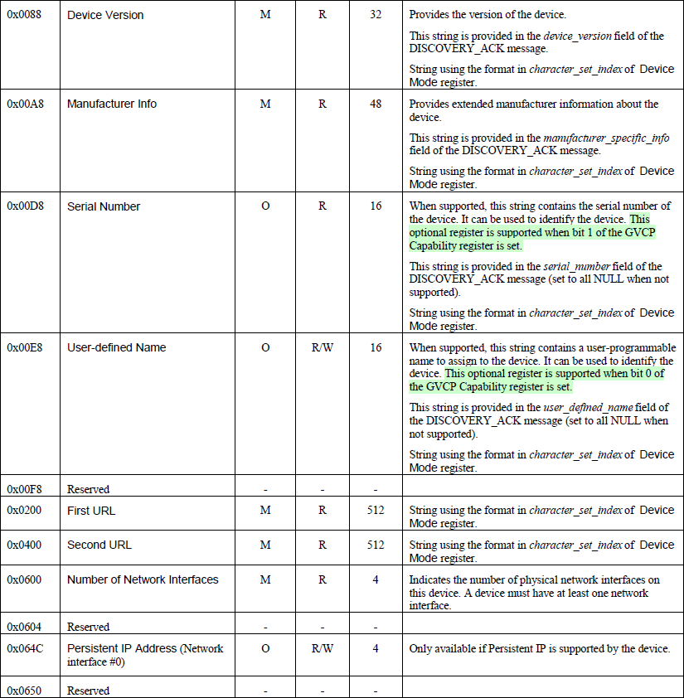
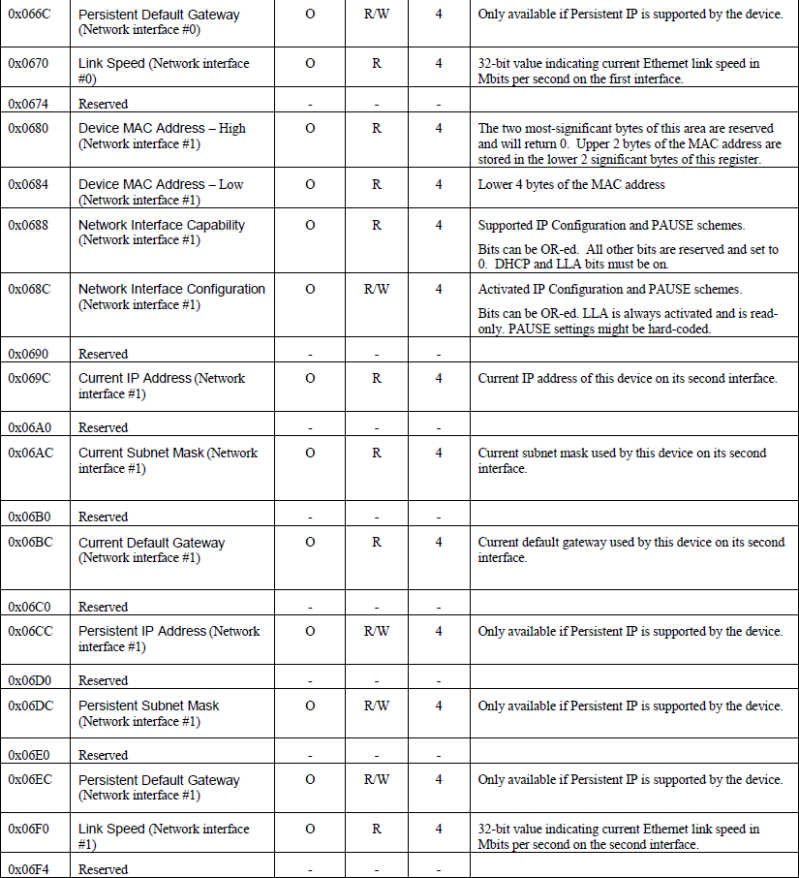
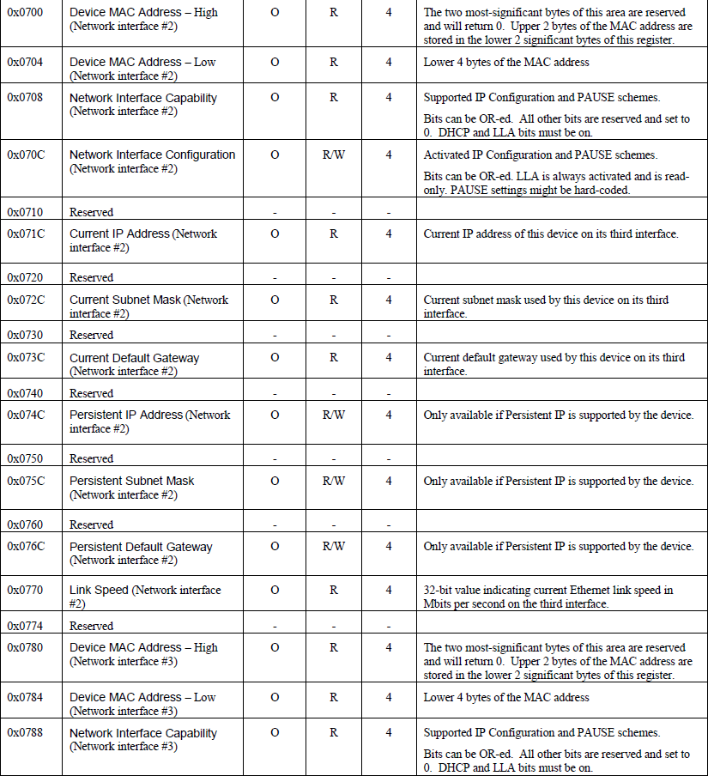
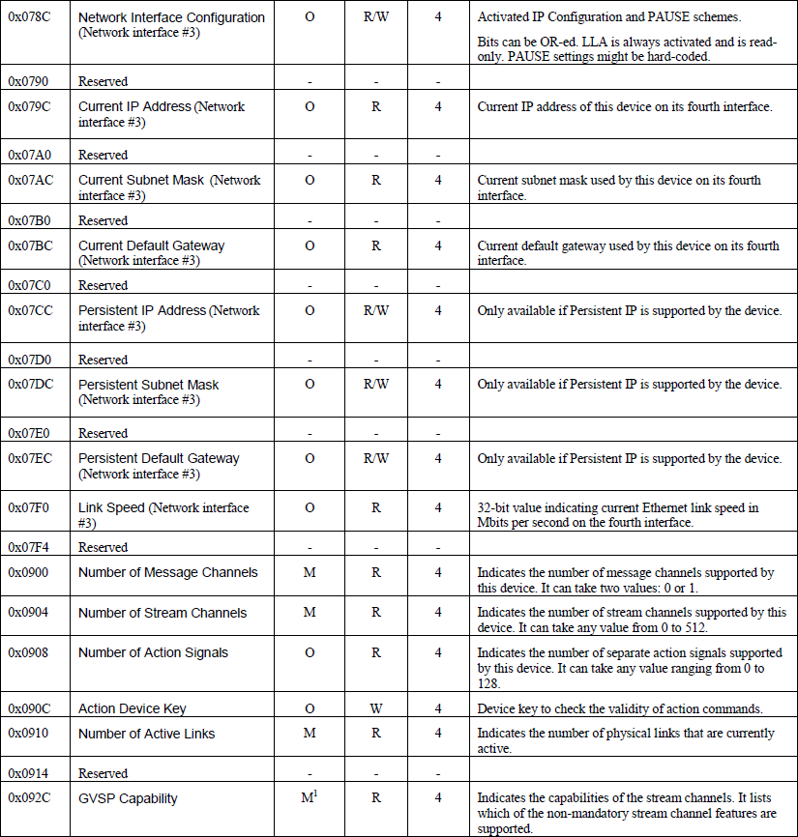
 |  |  |  | Address | Name | XML Type | Type | Length (bytes) | Min | Max | Default | Description
 |  |  |  | 0xA000 | XML_OUT_EN | Integer | RW | 4 | 0 | 1 | 0 | GigEVision Grab / Snap 0 : Disable 1 : Enable
 |  |  |  | 0xA004 | XML_WIDTH | Integer | RW | 4 | 128 | VAR | 1616R : 1652 4343R : 3072 | Image Size - Width
 |  |  |  | 0xA008 | XML_HEIGHT | Integer | RW | 4 | 128 | VAR | 1616R : 1644 4343R : 3072 | Image Size - Height
 |  |  |  | 0xA00C | XML_OFFSETX | Integer | RW | 4 | 0 | VAR | 0 | Image Position - OffsetX
 |  |  |  | 0xA010 | XML_OFFSETY | Integer | RW | 4 | 0 | VAR | 0 | Image Position - OffsetY
 |  |  |  | 0xA014 | XML_LINEPITCH | - | - | - | - | - | - | Reserved
 |  |  |  | 0xA018 | XML_PIXFMT | Integer | R | 4 | 0x01080001 | 0x0230024 | 0x01100007 | GigEVision Pixel Format 설정 0x01100007 : GVSP_PIX_MONO16
 |  |  |  | 0xA01C | XML_WIDTH_MAX | Integer | R | 4 | - | - | 1616R : 1652 4343R : 3072 | XML_WIDTH 의 Max 값 참조로 사용
 |  |  |  | 0xA020 | XML_HEIGHT_MAX | Integer | R | 4 | - | - | 1616R : 1644 4343R : 3072 | XML_HEIGHT 의 Max 값 참조로 사용
 |  |  |  | 0xA024 | XML_PLOAD_SIZE | Integer | R | 4 | - | - | 1616R : 0x052E200 4343R : 0x130C820 | Payload Size
 |  |  |  | 0xA028 | XML_ACQ_MODE | Integer | RW | 4 | 0 | 1 | 1 | Grab Mode 설정 1 : Continuous Grab Mode (변경하지 말 것)
 |  |  |  | 0xA02C | XML_ROW_DELAY | - | - | - | - | - | - | Reserved
 |  |  |  | 0xA030 | XML_FRAME_DELAY | - | - | - | - | - | - | Reserved
 |  |  |  | 0xA034 | XML_FRATE | Float | RW | 4 | 0.1 | VAR | 1616R : 30.0 4343R : 15.0 | Frame Rate 설정 External Trigger Mode 에서는 Trigger 주기에 따라 Value 변경
 |  |  |  | 0xA038 | XML_TEST_PATTERN | Integer | RW | 4 | 0 | 14 | 0 | Test Pattern 설정 1 ~ 14 까지 총 14개 사용 가능
 |  |  |  | 0xA03C | XML_GEWT | Integer | RW | 4 | 1000 | VAR | 33313 | Exposure Time 설정 Rolling Shutter Mode 에서는 Frame Rate 에 따라 Value 변경 Global Shutter Mode 에서는 Frame Rate 에 따라 Max Value 변경 External Trigger Mode 1 에서는 Trigger 에 따라 Value 변경
 |  |  |  | 0xA040 | XML_TRIG_MODE | Integer | RW | 4 | 0 | 2 | 0 | Trigger Mode 설정 0 : Internal Trigger Mode (Free Running) 1 : External Trigger Mode 0 2 : External Trigger Mode 1
 |  |  |  | 0xA044 | XML_GAIN_CAL | Integer | RW | 4 | 0 | 1 | 0 | Gain Calibration Mode 0 : Disable 1 : Enable
 |  |  |  | 0xA048 | XML_DEFECT_CAL | Integer | RW | 4 | 0 | 1 | 0 | Defect Calibration Mode 0 : Disable 1 : Enable
 |  |  |  | 0xA04C | XML_TABLE | Integer | RW | 4 | 0 | 3 | 0 | User Preset Table 설정
 |  |  |  | 0xA050 | XML_DGAIN | Integer | RW | 4 | 1 | 1600 | 100 | Digital Gain 값 설정 Digital Gain (%) = Value / 100
 |  |  |  | 0xA054 | XML_USERSET_NAME | String | RW | 32 | - | - | "None" | User Preset Table 의 간략한 설명 설정
 |  |  |  | 0xA074 | XML_FPGA_VER | String | R | 16 | - | - | "v6.10.8" | FPGA Version 출력
 |  |  |  | 0xA084 | XML_TFT_SER | String | RW | 16 | - | - | "No Data" | TFT Serial Number 접근
 |  |  |  | 0xA094 | XML_PANEL_SER | String | RW | 16 | - | - | "No Data" | Panel Serial Number 접근
 |  |  |  | 0xA0A4 | XML_BWIDTH | Float | R | 4 | 0 | 1616R : 1243.2 4343R : 2160.0 | 1616R : 1243.2 4343R : 2160.0 | 수식상의 GigEVision Throughput 출력 (실제는 이보다 더 높음)
 |  |  |  | 0xA0A8 | XML_GEV_SPEED | - | - | - | - | - | - | Reserved
 |  |  |  | 0xA0AC | XML_FRATE_MIN | Float | R | 4 | 0.1 | 0.1 | 0.1 | XML_FRATE 의 Min 값 참조로 사용
 |  |  |  | 0xA0B0 | XML_FRATE_MAX | Float | R | 4 | 0.1 | VAR | 1616R : 30.0 4343R : 15.0 | XML_FRATE 의 Max 값 참조로 사용
 |  |  |  | 0xA0B8 | XML_GEWT_MIN | Integer | R | 4 | 1000 | 1000 | 1000 | Global Shutter 에서의 XML_GEWT 의 Min 값 참조로 사용
 |  |  |  | 0xA0BC | XML_GEWT_MAX | Integer | R | 4 | 1000 | VAR | 2000 | Global Shutter 에서의 XML_GEWT 의 Max 값 참조로 사용
 |  |  |  | 0xA0C0 | XML_RSND_PACKET | Integer | R | 4 | 0 | 0xFFFFFFFF | 0 | GEV Resending 시도 후 성공한 Packet 개수 출력
 |  |  |  | 0xA0C4 | XML_WIDTH_MIN | Integer | R | 4 | 128 | 128 | 128 | XML_WIDTH 의 Min 값 참조로 사용
 |  |  |  | 0xA0C8 | XML_HEIGHT_MIN | Integer | R | 4 | 128 | 128 | 128 | XML_HEIGHT 의 Min 값 참조로 사용
 |  |  |  | 0xA0CC | XML_OFFSETX_MIN | Integer | R | 4 | 0 | 0 | 0 | XML_OFFSETX 의 Min 값 참조로 사용
 |  |  |  | 0xA0D0 | XML_OFFSETY_MIN | Integer | R | 4 | 0 | 0 | 0 | XML_OFFSETY 의 Min 값 참조로 사용
 |  |  |  | 0xA0D4 | XML_OFFSETX_MAX | Integer | R | 4 | 0 | 1616R : 1524 4343R : 2944 | 0 | XML_OFFSETX 의 Max 값 참조로 사용
 |  |  |  | 0xA0D8 | XML_OFFSETY_MAX | Integer | R | 4 | 0 | 1616R : 1516 4343R : 2944 | 0 | XML_OFFSETY 의 Max 값 참조로 사용
 |  |  |  | 0xA0DC | XML_INTERVALX | Integer | R | 4 | 4 | 4 | 4 | XML_WIDTH, XML_OFFSETX 의 Interval 값 참조로 사용
 |  |  |  | 0xA0E0 | XML_INTERVALY | Integer | R | 4 | 2 | 2 | 2 | XML_HEIGHT, XML_OFFSETY 의 Interval 값 참조로 사용
 |  |  |  | 0xA0E4 | XML_DGAIN_MIN | Integer | R | 4 | 1 | 1 | 1 | XML_DGAIN 의 Min 값 참조로 사용
 |  |  |  | 0xA0E8 | XML_DGAIN_MAX | Integer | R | 4 | 1600 | 1600 | 1600 | XML_DGAIN 의 Max 값 참조로 사용
 |  |  |  | 0xA0EC | XML_RUNNING_TIME | String | R | 16 | - | - | 0:00:00 | Detector 가 켜진 후 현재까지의 시간 출력
 |  |  |  | 0xA0FC | XML_IMG_AVG_DOSE0 | Integer | R | 4 | 0 | 65535 | 0 | Calibration Reference Image - 0 에 저장된 이미지 평균 값
 |  |  |  | 0xA100 | XML_IMG_AVG_DOSE1 | Integer | R | 4 | 0 | 65535 | 0 | Calibration Reference Image - 1 에 저장된 이미지 평균 값
 |  |  |  | 0xA104 | XML_BINNING_MODE | Integer | RW | 4 | 0 | 1616R : 3 4343R : 7 | 0 | Binning Mode 접근 0 : Normal 1 : 2x2 Analog Binning (기능구현 X) 2 : 2x2 Digital Binning - SUM 3 : 2x2 Digital Binning - AVG 4 : 3x3 Digital Binning - SUM 5 : 3x3 Digital Binning - AVG 6 : 4x4 Digital Binning - SUM 7 : 4x4 Digital Binning - AVG
 |  |  |  | 0xA108 | XML_DOT_NUMBER | Integer | R | 4 | 0 | 4000 | 0 | 전체 Defect 개수 출력
 |  |  |  | 0xA10C | XML_IMAGE_PROC | Integer | RW | 4 | 0 | 4 | 0 | Image Processing 을 위한 Mask 선택 0 : None 1 : Normal Mask 2 : Embossing Mask 3 : Sharpening Mask 4 : Blurring Mask
 |  |  |  | 0xA110 | XML_ACCESS_AUTH | Integer | R | 4 | 0 | 2 | 0 | Access Authority 출력 0 : USER 1 : ENGINEER 2 : SECRET
 |  |  |  | 0xA114 | XML_PASSWORD | Integer | RW | 4 | 0 | 0xFFFFFFFF | 0 | Access Authority 변경을 위한 Password 입력 1234 : ENGINEER 8546 : SECRET 나머지 : USER
 |  |  |  | 0xA118 | XML_USERSET_CMD | Integer | RW | 4 | 0 | 3 | 0 | User Preset 관련 Command 접근 0 : None 1 : 현재 Table 에 설정된 Setting 을 Flash Memory 에 저장 2 : Flash Memory 부터 현재 Table 에서 설정값을 불러온 후 디텍터에 적용 3 : 현재 Table 에 대해 Flash Memory 에 저장된 Setting 값 삭제
 |  |  |  | 0xA11C | XML_ADDRESS_TABLE | Integer | RW | 4 | 0 | 5 | 0 | 메모리 혹은 기타 Register 에 접근할 곳 선택 0 : User RTL Function 1 : DDR3 (Calibration 영역) 2 : uBlaze Control Memory 3 : Flash Memory 4 : EEPROM 5 : ROIC
 |  |  |  | 0xA120 | XML_ADDRESS | String | RW | 12 | - | - | 0 | XML_ADDRESS_TABLE 에 선택된 곳의 R/W Address 지정 Default 10진수 입력이며, 16진수 입력 시 앞에 "0x" 입력하면 적용됨
 |  |  |  | 0xA12C | XML_DATA | String | RW | 12 | - | - | 0 | XML_ADDRESS_TABLE 에 선택된 곳의 Write Data 지정 Default 10진수 입력이며, 16진수 입력 시 앞에 "0x" 입력하면 적용됨
 |  |  |  | 0xA138 | XML_ERASE_CMD | Integer | RW | 4 | 0 | 1 | 0 | 공장 초기화 여부 선택 0 : None 1 : 공장 초기화 (Flash Memory 영역)
 |  |  |  | 0xA13C | XML_CALIB_MAP | Integer | RW | 4 | 0 | 6 | 0 | DDR3 의 Start Address 선택 0 : None 1 : Calibration Reference Image - 0 2 : Callibration Reference Image - 1 3 : Calibration Reference Image - 2 4 : Calibration Reference Image - 3 5 : Calibration Reference Image - 4 6 : Calibration Gain 보상값 - Lowest Level
 |  |  |  | 0xA140 | XML_CALIB_CMD | Integer | RW | 4 | 0 | 14 | 0 | Calibration 을 위한 Command 선택 0 : None 1 : XML_CALIB_MAP 에 지정된 영역에 Calibration Reference Image 저장 2 : XML_CALIB_MAP 에 지정된 영역에 저장된 Data 를 영상으로 출력 3 : 저장된 Calibration Reference Image 를 바탕으로 Gain 보상값 생성 4 : Flash Memory 에 저장된 Calibration Data 제거 (Gain & Offset & Defect) 5 : XML_MANUAL_DOT_X, XML_MANUAL_DOT_Y 좌표에 대해 Defect 추가 6 : XML_MANUAL_DOT_X, XML_MANUAL_DOT_Y 좌표에 대해 Defect 제거 7 : Flash Memory 의 PC로부터 저장된 Data 를 XML_CALIB_MAP 에 지정된 영역으로 복사 8 : XML_MANUAL_DOT_X 좌표에 대해 Column Defect 추가 9 : XML_MANUAL_DOT_X 좌표에 대해 Column Defect 제거 10 : XML_MANUAL_DOT_Y 좌표에 대해 Row Defect 추가 11 : XML_MANUAL_DOT_Y 좌표에 대해 Row Defect 제거 12 : Flash Memory 에 Calibration Data 저장 (Gain & Offset & Defect) 13 : Flash Memory 로부터 Calibration Data 로드 (Gain & Offset & Defect) 14 : Calibration Reference Image - 0 을 기준으로 변경된 Offset 을 나머지 Calibration 보상값에 반영
 |  |  |  | 0xA144 | XML_MANUAL_DOT_X | Integer | RW | 4 | 0 | VAR | 0 | XML_CALIB_MAP 에서 Defect 를 추가할 때 사용되는 X좌표
 |  |  |  | 0xA148 | XML_MANUAL_DOT_Y | Integer | RW | 4 | 0 | VAR | 0 | XML_CALIB_MAP 에서 Defect 를 추가할 때 사용되는 Y좌표
 |  |  |  | 0xA14C | XML_UPDATE_STATE | - | - | - | - | - | - | Reserved
 |  |  |  | 0xA150 | XML_SHUTTER_MODE | Integer | RW | 4 | 0 | 1 | 0 | Shutter Mode 선택 0 : Rolling Shutter 1 : Global Shutter
 |  |  |  | 0xA154 | XML_TEMP_BD0 | Float | R | 4 | - | - | 0 | DS1731(Slave Addr = "010") 온도 출력
 |  |  |  | 0xA158 | XML_TEMP_BD1 | Float | R | 4 | - | - | 0 | DS1731(Slave Addr = "011") 온도 출력
 |  |  |  | 0xA15C | XML_TEMP_FPGA | Float | R | 4 | - | - | 0 | FPGA 온도 출력
 |  |  |  | 0xA160 | XML_TEMP_PHY | Integer | R | 4 | - | - | 0 | PHY 온도 출력
 |  |  |  | 0xA164 | XML_IFS | Integer | RW | 4 | 0 | 63 | 7 | ROIC 의 IFS Value 접근 IFS = (Value+1) * 0.0625
 |  |  |  | 0xA168 | XML_IFS_MIN | Integer | R | 4 | 0 | 0 | 0 | XML_IFS 의 Min 값 참조로 사용
 |  |  |  | 0xA16C | XML_IFS_MAX | Integer | R | 4 | 63 | 63 | 63 | XML_IFS 의 Max 값 참조로 사용
 |  |  |  | 0xA170 | XML_AVG_LEVEL | Integer | RW | 4 | 0 | 7 | 0 | Calibration Reference Image 를 저장할 때 평균 횟수 제어 평균횟수 = 2^Value
 |  |  |  | 0xA174 | XML_REBOOT | Integer | RW | 4 | 0 | 1 | 0 | Firmware Rebooting FPGA Bootloader 부터 재시작
 |  |  |  | 0xA178 | XML_BUSY | Integer | R | 4 | 0 | 1 | 0 | Firmware 의 상태 출력, BUSY 상태에서는 UI에서 명령을 주면 안됨 0 : IDLE 1 : BUSY
 |  |  |  | 0xA17C | XML_BUSY_TIME | Integer | R | 4 | 0 | 0xFFFFFFFF | 0 | BUSY 일 때 BUSY 예상 시간 출력 - 모든 상태에서의 예상시간이 반영되어 있지 않으므로 추가 검증 필요
 |  |  |  | 0xA180 | XML_OFFSET_CAL | Integer | RW | 4 | 0 | 1 | 0 | Offset Calibration Mode 0 : Disable 1 : Enable
 |  |  |  | 0xA184 | XML_DEFECT_MAP | Integer | RW | 4 | 0 | 1 | 0 | Defect Map Mode : Defect 좌표는 65535, 그렇지 않은 경우 0 출력 0 : Disable 1 : Enable
 |  |  |  | 0xA188 | XML_IMG_AVG_DOSE2 | Integer | R | 4 | 0 | 65535 | 0 | Calibration Reference Image - 2 에 저장된 이미지 평균 값
 |  |  |  | 0xA18C | XML_IMG_AVG_DOSE3 | Integer | R | 4 | 0 | 65535 | 0 | Calibration Reference Image - 3 에 저장된 이미지 평균 값
 |  |  |  | 0xA190 | XML_IMG_AVG_DOSE4 | Integer | R | 4 | 0 | 65535 | 0 | Calibration Reference Image - 4 에 저장된 이미지 평균 값
 |  |  |  | 0xA194 | XML_HW_DEBUG | Integer | RW | 4 | 0 | 2 | 0 | Hardware Debugging Mode (사용하기 위해서는 추가 검증 필요) 0 : None 1 : Grab 종료 후 항상 Offset 갱신 2 : 영상 출력 시 128장 평균된 이미지 출력 (Gain Calibration On 시만 가능)
 |  |  |  | 0xA198 | XML_UART_CMD | String | RW | 32 | - | - | - | UART Command 입력 (단, Command 입력만 가능하며, 출력되는 값은 확인 불가능)
 |  |  |  | 0xA1B8 | XML_BRIGHT | Integer | RW | 4 | 0 | 65535 | 32768 | Image 의 Offset 값 조정 32768 을 기준으로 Offset 차감 혹은 Offset 증가 가능 0 ~ 32767 : Offset 차감 32768 ~ 65535 : Offset 증가
 |  |  |  | 0xA1BC | XML_CONTRAST | Integer | RW | 4 | 0 | 65535 | 4096 | Image 의 감도 조정 감도 = Value / 4096
 |  |  |  | 0xA1C0 | XML_EXP_MODE | Integer | RW | 4 | 0 | 1 | 0 | Exposure Mode 설정 (Global Shutter 에서만 사용) 0 : Frame Rate 에 따라 Max Exposure Time 변화 1 : Exposure Time 에 따라 Max Frame Rate 변화 (1 사용 시 XML_FRATE 및 관련 Parameter 는 반영되지 않음)
 |  |  |  | 0xA1C4 | XML_FRAME_NUM | Integer | RW | 4 | 0 | 65535 | 0 | 한번 Grab 명령 시 획득할 이미지 장수 설정 (0 : 장수에 구애받지 않고 Grab 명령에 따라 제어)

